Preisindex
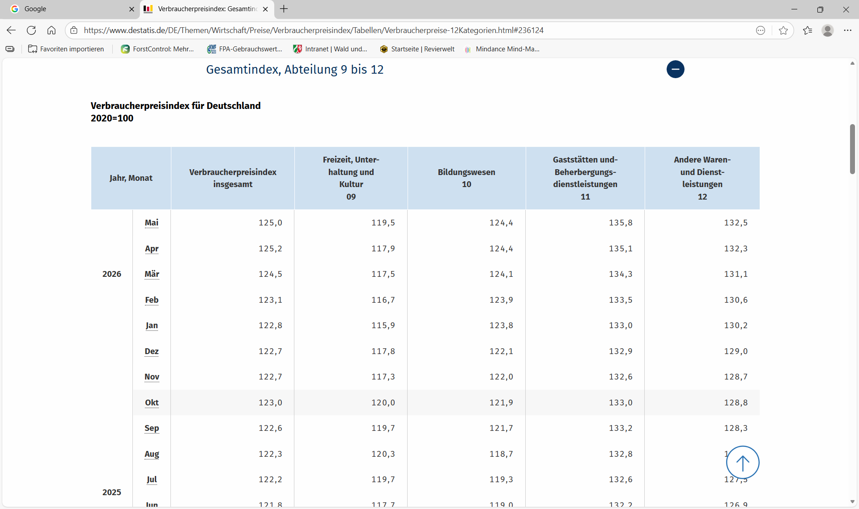

Verbraucherpreisindex: Gesamtindex und 12 Abteilungen - Statistisches Bundesamt

